Korrekturblatt
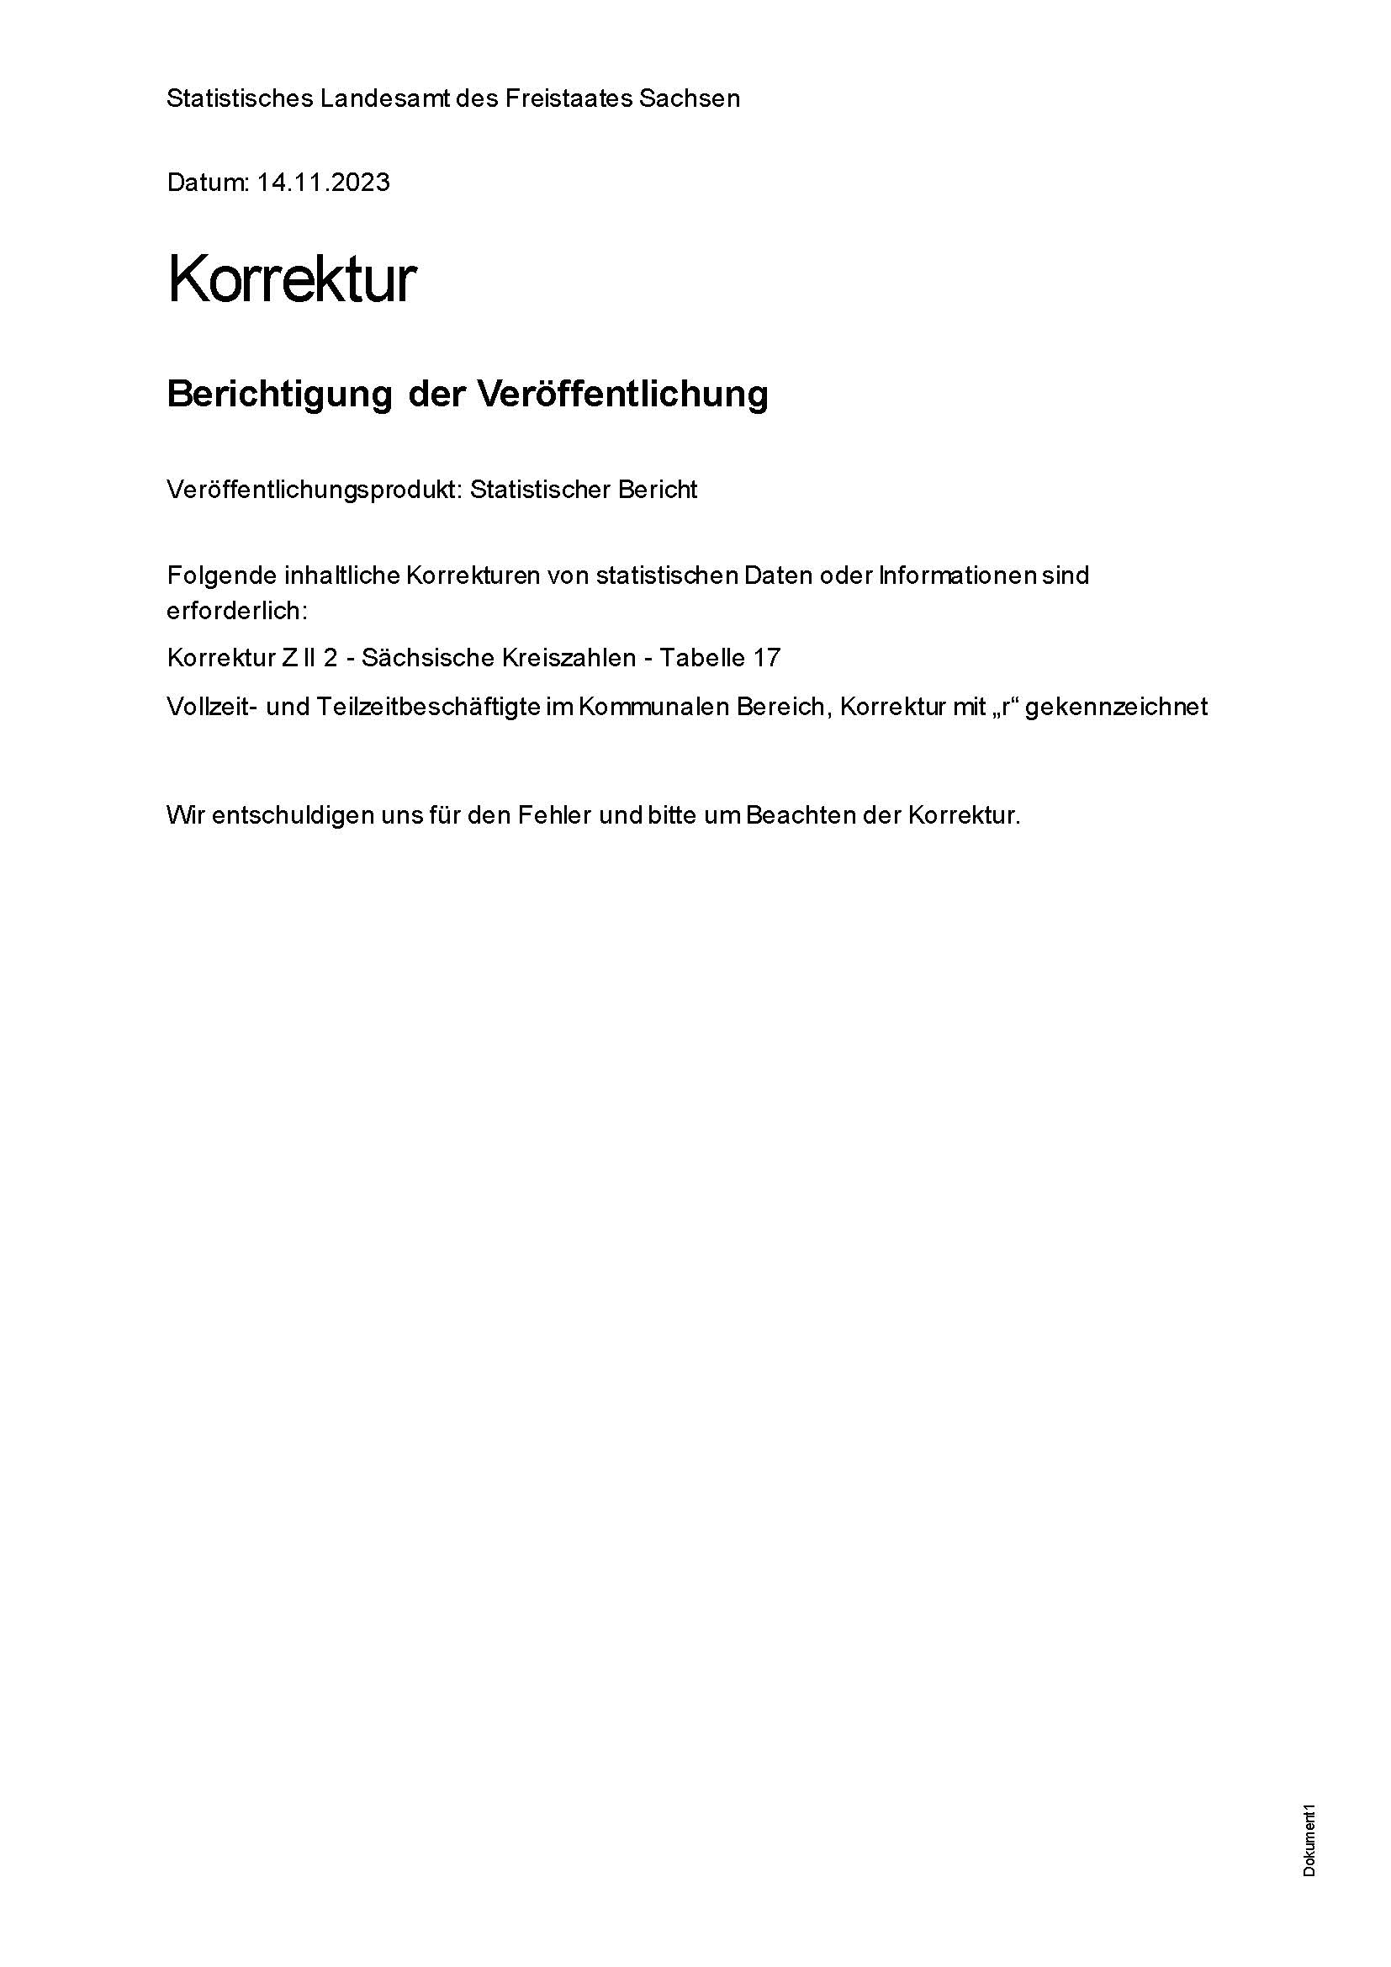
Inhalt

